关系图
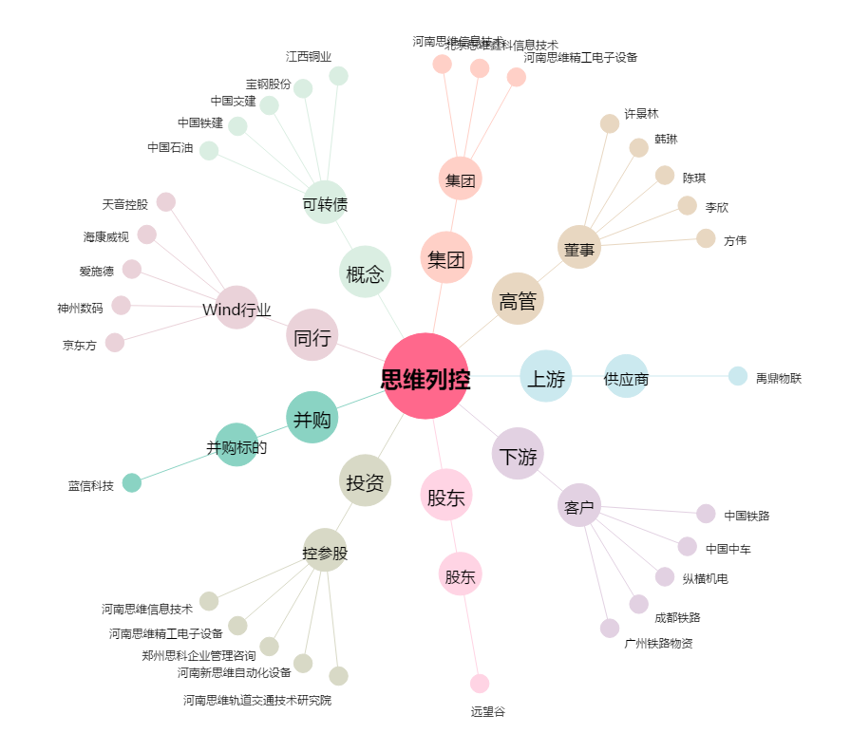
思维列控[603508.SH] - 关系概览图

